Fundaciones

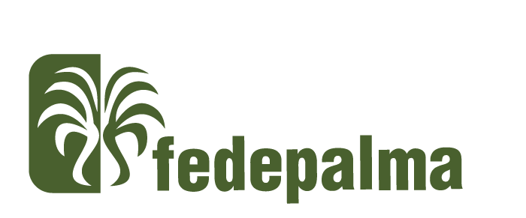
 | Formulario de Postulación Reconocimiento a la Sostenibilidad Palmera 2026
 | Fundaciones de la agroindustria

 | Antes de diligenciar el formulario, asegúrese de haber leído los requisitos de postulación para cada categoría en nuestra página web: https://fedepalma.org/reconocimiento-a-la-sostenibilidad-palmera/

1. Información de la Fundación

Razón Social

NIT

Ubicación (Departamento/Municipio/Vereda)

Zona Palmera

Objeto social

Año de creación

¿Se encuentra vinculado a una empresa palmera? |  | SI/No |  | ¿Cuál?

2. Persona de contacto, responsable de la aplicación (Será contactada eventualmente para ahondar en algún dato o en caso de que se presenten problemas de apertura de los archivos enviados)

Nombre

Cargo

Correo electrónico

Número celular

3. Datos generales del proyecto

Nombre del Proyecto

Población objetivo

Número de personas beneficiadas o población impactada

Tiempo de implementación |  | 1 a 2 años | Marque con una x
 |  | 3 a 5 años | Marque con una x
 |  | Más de 5 años | Marque con una x

Alcance y objetivos del proyecto

¿En qué consiste el proyecto? Máximo 150 palabras. Cuéntenos como ha sido el proceso de implementación.

¿Cuáles han sido los beneficios concreetos de la iniciativa? Por favor, enumere los beneficios e impactos en un máximo de 10 viñetas/ideas

Describa con qué otras personas, empresas u organizaciones se ha aliado para llevar a cabo este proyecto y cuál es el aporte que han dado al mismo.

Innovación: Explique por qué este proyecto se distingue de otros. (Máximo 100 palabras)

¿Considera que este proyecto es replicable en otras zonas palmeras? Por favor, explique en un máximo de 100 palabras.

Por favor, describa los recursos necesario, tanto financieros como humanos y tecnológicos, que ha requerido para la ejecución del proyecto

Junto con la postulación, debe enviarnos los siguientes soportes para que conozcamos mejor su práctica. Los documentos pueden ser enviados en un único enlace de descarga que no pierda vigencia para descargar los archivos. No se aceptarán envíos fragmentados ni desordenados al correo reconocimientoalasostenibilidad@fedepalma.org.

Recuerde que estos recursos de apoyo son obligatorios. Suman a las evidencia que pueden consultar los jurados. | Fotografías |  | Máximo 5 fotografías
 | Video |  | Por favor, proporcione un video de hasta 2 minutos de duración que presente su proyecto junto con los beneficios que ha tenido su implementación en empresa. Recuerde que el formato del video debe ser horizonta

Antes de enviar el formulario, por favor verifique que esté completamente diligenciado.

Este documento puede ser firmado con firma electrónica
5. Autorización de tratamiento de datos personales
Autorizo de manera voluntaria, previa, explícita e informada a la Federación Nacional de Cultivadores de Palma de Aceite - Fedepalma NIT 860.024.423-6 , con domicilio principal en la Calle 98 No. 70-91 de Bogotá, como responsable del tratamiento de mis datos para que cualquier información entregada en el desarrollo de los diferentes procesos misionales y de apoyo, sea compilada, almacenada, consultada, usada, procesada, suprimida, compartida y transmitida a terceros países (alojada), con fines gremiales, técnicos, científicos, estadísticos, de política sectorial, contractuales y comerciales, en cumplimiento de la ley de datos personales, sus decretos reglamentarios, modificaciones y adiciones. En virtud de lo anterior, manifiesto expresamente que puedo ser contactado a través de correo electrónico, mensajería instantánea, correo físico y/o llamadas telefónicas. Declaro que he sido informado de la existencia de la Política de Tratamiento de Datos Personales la cual se encuentra publicada en www.fedepalma.org, y que me asisten los derechos consagrados en la ley y las disposiciones reglamentarias vigentes, especialmente los siguientes: conocer, actualizar y rectificar mis datos; solicitar prueba de la autorización otorgada; ser informado del uso que se le han dado a mis datos personales; presentar ante la Superintendencia de Industria y Comercio quejas por infracciones a las disposiciones legales vigentes; revocar la autorización y/o solicitar la supresión de los datos cuando en el tratamiento no se respeten los principios, derechos y garantías constitucionales y legales; y acceder en forma gratuita a mis datos personales que hayan sido objeto de tratamiento. Fedepalma protegerá la confidencialidad y privacidad de la información que le ha sido confiada y respetarán los derechos de los titulares.

 | Lugar y fecha de diligenciamiento |  |  | Nombre completo | Firma y Cédula

